Espectro_dis
Espectro diseño horizontal - Analisis modal espectralNch2369 2003
Datos de entrada |  |  | β: factor de reduccion de Cmax para zonas sismicas 1 y 2 (tabla 5.7)
Espectro de diseño
 |  |  |  | T | 4 | seg
$A_{0}$*g
Zona Sismica |  | β |  | Paso | 0.01 |  | T | So/g
1 | 0.2 | 0.5 |  | Zona sismica | 3 |  | 0.001 | 0.276
2 | 0.3 | 0.75 |  | Tipo Suelo | II | g | 0.01 | 0.276
$$A_{0}$$
3 | 0.4 | 1 |  |  | 0.4 |  | 0.02 | 0.276
 |  |  |  | R | 5 |  | 0.03 | 0.276
 |  |  |  | T' (seg) | 0.35 |  | 0.04 | 0.276
Coef. Importancia I |  |  | ξ | n | 1.33 |  | 0.05 | 0.276
C1 | 1.20 |  | 0.02 | I | 1.2 |  | 0.06 | 0.276
$$I∗C_{máx}$$
C2 | 1.00 |  | 0.03 | ξ | 0.03 |  | 0.07 | 0.276
$$I∗C_{min}$$
C3 | 0.80 |  | 0.05 |  | 0.276 |  | 0.08 | 0.276
 |  |  |  |  | 0.120 |  | 0.09 | 0.276
 |  |  |  |  |  |  | 0.10 | 0.276
Tipo de Suelo | T´ (s) | n |  |  |  |  | 0.11 | 0.276
I | 0.2 | 1.00 |  |  |  |  | 0.12 | 0.276
II | 0.35 | 1.33 |  |  |  |  | 0.13 | 0.276
III | 0.62 | 1.80 |  |  |  | #NAME? | 0.14 | 0.276
IV | 1.35 | 1.80 |  |  |  |  | 0.15 | 0.276
 |  |  |  |  |  |  | 0.16 | 0.276
$$C_{máx}$$
 |  |  |  |  |  |  | 0.17 | 0.276
R |  |  |  |  |  |  | 0.18 | 0.276
 | ξ=0,02 | ξ=0,03 | ξ=0,05 |  | 0.001 | 0.48 | 0.19 | 0.276
1 | 0.79 | 0.68 | 0.55 |  | 0.2 | 0.476 | 0.20 | 0.276
2 | 0.60 | 0.49 | 0.42 |  | 0.4 | 0.238 | 0.21 | 0.276
3 | 0.40 | 0.34 | 0.28 |  | 0.6 | 0.159 | 0.22 | 0.276
4 | 0.32 | 0.27 | 0.22 |  | 0.8 | 0.119 | 0.23 | 0.276
5 | 0.26 | 0.23 | 0.18 |  | 1 | 0.095 | 0.24 | 0.276
 |  |  |  |  | 1.2 | 0.079 | 0.25 | 0.276
 |  |  |  |  | 1.4 | 0.068 | 0.26 | 0.276
 |  |  |  |  | 1.6 | 0.06 | 0.27 | 0.276
 |  |  |  |  | 1.8 | 0.053 | 0.28 | 0.276
 |  |  |  |  | 2 | 0.048 | 0.29 | 0.276
 |  |  |  |  | 2.2 | 0.043 | 0.30 | 0.276
 |  |  |  |  | 2.4 | 0.04 | 0.31 | 0.276
 |  |  |  |  | 2.6 | 0.037 | 0.32 | 0.276
 |  |  |  |  | 2.8 | 0.034 | 0.33 | 0.276
 |  |  |  |  | 3 | 0.032 | 0.34 | 0.276
 |  |  |  |  | 3.2 | 0.03 | 0.35 | 0.276
 |  |  |  |  | 3.4 | 0.028 | 0.36 | 0.276
 |  |  |  |  | 3.6 | 0.026 | 0.37 | 0.276
 |  |  |  |  | 3.8 | 0.025 | 0.38 | 0.276
 |  |  |  |  | 4 | 0.024 | 0.39 | 0.276
 |  |  |  |  |  |  | 0.40 | 0.271
 |  |  |  |  |  |  | 0.41 | 0.262
 |  |  |  |  |  |  | 0.42 | 0.254
 |  |  |  |  |  |  | 0.43 | 0.246
 |  |  |  |  |  |  | 0.44 | 0.239
 | 1 | 2 |  |  |  |  | 0.45 | 0.232
 | 2 | 3 |  |  |  |  | 0.46 | 0.225
 | 3 | 4 |  |  |  |  | 0.47 | 0.219
 | 4 | 5 |  |  |  |  | 0.48 | 0.213
 | 5 | 6 |  |  |  |  | 0.49 | 0.207
 | 6 | 7 |  |  |  |  | 0.50 | 0.202
 | 7 | 8 |  |  |  |  | 0.51 | 0.196
 | 8 | 9 |  |  |  |  | 0.52 | 0.191
 | 9 | 10 |  |  |  |  | 0.53 | 0.186
 | 10 | 11 |  |  |  |  | 0.54 | 0.182
 | 11 | 12 |  |  |  |  | 0.55 | 0.178
 | 12 | 13 |  |  |  |  | 0.56 | 0.173
 | 13 | 14 |  |  |  |  | 0.57 | 0.169
 | 14 | 15 |  |  |  |  | 0.58 | 0.165
 | 15 | 16 |  |  |  |  | 0.59 | 0.162
 | 16 | 17 |  |  |  |  | 0.60 | 0.158
 | 27.6 | 0.002 |  |  |  |  | 0.61 | 0.155
 | 27.8 | 0.002 |  |  |  |  | 0.62 | 0.151
 | 28.0 | 0.002 |  |  |  |  | 0.63 | 0.148
 | 28.2 | 0.002 |  |  |  |  | 0.64 | 0.145
 | 28.4 | 0.002 |  |  |  |  | 0.65 | 0.142
 | 28.6 | 0.002 |  |  |  |  | 0.66 | 0.139
 | 28.8 | 0.002 |  |  |  |  | 0.67 | 0.137
 | 29.0 | 0.002 |  |  |  |  | 0.68 | 0.134
 | 29.2 | 0.002 |  |  |  |  | 0.69 | 0.131
 | 29.4 | 0.002 |  |  |  |  | 0.70 | 0.129
 | 29.6 | 0.002 |  |  |  |  | 0.71 | 0.126
 | 29.8 | 0.002 |  |  |  |  | 0.72 | 0.124
 | 30.0 | 0.002 |  |  |  |  | 0.73 | 0.122
 | 30.2 | 0.002 |  |  |  |  | 0.74 | 0.120
 | 30.4 | 0.002 |  |  |  |  | 0.75 | 0.118
 | 30.6 | 0.002 |  |  |  |  | 0.76 | 0.115
 | 30.8 | 0.002 |  |  |  |  | 0.77 | 0.113
 | 31.0 | 0.002 |  |  |  |  | 0.78 | 0.112
 | 31.2 | 0.002 |  |  |  |  | 0.79 | 0.110
 | 31.4 | 0.002 |  |  |  |  | 0.80 | 0.108
 | 31.6 | 0.002 |  |  |  |  | 0.81 | 0.106
 | 31.8 | 0.002 |  |  |  |  | 0.82 | 0.104
 | 32.0 | 0.001 |  |  |  |  | 0.83 | 0.103
 | 32.2 | 0.001 |  |  |  |  | 0.84 | 0.101
 | 32.4 | 0.001 |  |  |  |  | 0.85 | 0.100
 | 32.6 | 0.001 |  |  |  |  | 0.86 | 0.098
 | 32.8 | 0.001 |  |  |  |  | 0.87 | 0.096
 | 33.0 | 0.001 |  |  |  |  | 0.88 | 0.095
 | 33.2 | 0.001 |  |  |  |  | 0.89 | 0.094
 | 33.4 | 0.001 |  |  |  |  | 0.90 | 0.092
 | 33.6 | 0.001 |  |  |  |  | 0.91 | 0.091
 | 33.8 | 0.001 |  |  |  |  | 0.92 | 0.090
 | 34.0 | 0.001 |  |  |  |  | 0.93 | 0.088
 | 34.2 | 0.001 |  |  |  |  | 0.94 | 0.087
 | 34.4 | 0.001 |  |  |  |  | 0.95 | 0.086
 | 34.6 | 0.001 |  |  |  |  | 0.96 | 0.085
 | 34.8 | 0.001 |  |  |  |  | 0.97 | 0.083
 | 35.0 | 0.001 |  |  |  |  | 0.98 | 0.082
 | 35.2 | 0.001 |  |  |  |  | 0.99 | 0.081
 | 35.4 | 0.001 |  |  |  |  | 1.00 | 0.080
 | 35.6 | 0.001 |  |  |  |  | 1.01 | 0.079
 | 35.8 | 0.001 |  |  |  |  | 1.02 | 0.078
 | 36.0 | 0.001 |  |  |  |  | 1.03 | 0.077
 | 36.2 | 0.001 |  |  |  |  | 1.04 | 0.076
 | 36.4 | 0.001 |  |  |  |  | 1.05 | 0.075
 | 36.6 | 0.001 |  |  |  |  | 1.06 | 0.074
 | 36.8 | 0.001 |  |  |  |  | 1.07 | 0.073
 | 37.0 | 0.001 |  |  |  |  | 1.08 | 0.072
 | 37.2 | 0.001 |  |  |  |  | 1.09 | 0.071
 | 37.4 | 0.001 |  |  |  |  | 1.10 | 0.071
 | 37.6 | 0.001 |  |  |  |  | 1.11 | 0.070
 | 37.8 | 0.001 |  |  |  |  | 1.12 | 0.069
 | 38.0 | 0.001 |  |  |  |  | 1.13 | 0.068
 | 38.2 | 0.001 |  |  |  |  | 1.14 | 0.067
 | 38.4 | 0.001 |  |  |  |  | 1.15 | 0.067
 | 38.6 | 0.001 |  |  |  |  | 1.16 | 0.066
 | 38.8 | 0.001 |  |  |  |  | 1.17 | 0.065
 | 39.0 | 0.001 |  |  |  |  | 1.18 | 0.064
 | 39.2 | 0.001 |  |  |  |  | 1.19 | 0.064
 | 39.4 | 0.001 |  |  |  |  | 1.20 | 0.063
 | 39.6 | 0.001 |  |  |  |  | 1.21 | 0.062
 | 39.8 | 0.001 |  |  |  |  | 1.22 | 0.062
 | 40.0 | 0.001 |  |  |  |  | 1.23 | 0.061
 | 40.2 | 0.001 |  |  |  |  | 1.24 | 0.060
 | 40.4 | 0.001 |  |  |  |  | 1.25 | 0.060
 | 40.6 | 0.001 |  |  |  |  | 1.26 | 0.059
 | 40.8 | 0.001 |  |  |  |  | 1.27 | 0.058
 | 41.0 | 0.001 |  |  |  |  | 1.28 | 0.058
 | 41.2 | 0.001 |  |  |  |  | 1.29 | 0.057
 | 41.4 | 0.001 |  |  |  |  | 1.30 | 0.057
 | 41.6 | 0.001 |  |  |  |  | 1.31 | 0.056
 | 41.8 | 0.001 |  |  |  |  | 1.32 | 0.055
 | 42.0 | 0.001 |  |  |  |  | 1.33 | 0.055
 |  |  |  |  |  |  | 1.34 | 0.054
 |  |  |  |  |  |  | 1.35 | 0.054
 |  |  |  |  |  |  | 1.36 | 0.053
 |  |  |  |  |  |  | 1.37 | 0.053
 |  |  |  |  |  |  | 1.38 | 0.052
 |  |  |  |  |  |  | 1.39 | 0.052
 |  |  |  |  |  |  | 1.40 | 0.051
 |  |  |  |  |  |  | 1.41 | 0.051
 |  |  |  |  |  |  | 1.42 | 0.050
 |  |  |  |  |  |  | 1.43 | 0.050
 |  |  |  |  |  |  | 1.44 | 0.049
 |  |  |  |  |  |  | 1.45 | 0.049
 |  |  |  |  |  |  | 1.46 | 0.048
 |  |  |  |  |  |  | 1.47 | 0.048
 |  |  |  |  |  |  | 1.48 | 0.048
 |  |  |  |  |  |  | 1.49 | 0.047
 |  |  |  |  |  |  | 1.50 | 0.047
 |  |  |  |  |  |  | 1.51 | 0.046
 |  |  |  |  |  |  | 1.52 | 0.046
 |  |  |  |  |  |  | 1.53 | 0.046
 |  |  |  |  |  |  | 1.54 | 0.045
 |  |  |  |  |  |  | 1.55 | 0.045
 |  |  |  |  |  |  | 1.56 | 0.044
 |  |  |  |  |  |  | 1.57 | 0.044
 |  |  |  |  |  |  | 1.58 | 0.044
 |  |  |  |  |  |  | 1.59 | 0.043
 |  |  |  |  |  |  | 1.60 | 0.043
 |  |  |  |  |  |  | 1.61 | 0.043
 |  |  |  |  |  |  | 1.62 | 0.042
 |  |  |  |  |  |  | 1.63 | 0.042
 |  |  |  |  |  |  | 1.64 | 0.042
 |  |  |  |  |  |  | 1.65 | 0.041
 |  |  |  |  |  |  | 1.66 | 0.041
 |  |  |  |  |  |  | 1.67 | 0.041
 |  |  |  |  |  |  | 1.68 | 0.040
 |  |  |  |  |  |  | 1.69 | 0.040
 |  |  |  |  |  |  | 1.70 | 0.040
 |  |  |  |  |  |  | 1.71 | 0.039
 |  |  |  |  |  |  | 1.72 | 0.039
 |  |  |  |  |  |  | 1.73 | 0.039
 |  |  |  |  |  |  | 1.74 | 0.038
 |  |  |  |  |  |  | 1.75 | 0.038
 |  |  |  |  |  |  | 1.76 | 0.038
 |  |  |  |  |  |  | 1.77 | 0.038
 |  |  |  |  |  |  | 1.78 | 0.037
 |  |  |  |  |  |  | 1.79 | 0.037
 |  |  |  |  |  |  | 1.80 | 0.037
 |  |  |  |  |  |  | 1.81 | 0.036
 |  |  |  |  |  |  | 1.82 | 0.036
 |  |  |  |  |  |  | 1.83 | 0.036
 |  |  |  |  |  |  | 1.84 | 0.036
 |  |  |  |  |  |  | 1.85 | 0.035
 |  |  |  |  |  |  | 1.86 | 0.035
 |  |  |  |  |  |  | 1.87 | 0.035
 |  |  |  |  |  |  | 1.88 | 0.035
 |  |  |  |  |  |  | 1.89 | 0.034
 |  |  |  |  |  |  | 1.90 | 0.034
 |  |  |  |  |  |  | 1.91 | 0.034
 |  |  |  |  |  |  | 1.92 | 0.034
 |  |  |  |  |  |  | 1.93 | 0.033
 |  |  |  |  |  |  | 1.94 | 0.033
 |  |  |  |  |  |  | 1.95 | 0.033
 |  |  |  |  |  |  | 1.96 | 0.033
 |  |  |  |  |  |  | 1.97 | 0.033
 |  |  |  |  |  |  | 1.98 | 0.032
 |  |  |  |  |  |  | 1.99 | 0.032
 |  |  |  |  |  |  | 2.00 | 0.032
 |  |  |  |  |  |  | 2.01 | 0.032
 |  |  |  |  |  |  | 2.02 | 0.031
 |  |  |  |  |  |  | 2.03 | 0.031
 |  |  |  |  |  |  | 2.04 | 0.031
 |  |  |  |  |  |  | 2.05 | 0.031
 |  |  |  |  |  |  | 2.06 | 0.031
 |  |  |  |  |  |  | 2.07 | 0.030
 |  |  |  |  |  |  | 2.08 | 0.030
 |  |  |  |  |  |  | 2.09 | 0.030
 |  |  |  |  |  |  | 2.10 | 0.030
 |  |  |  |  |  |  | 2.11 | 0.030
 |  |  |  |  |  |  | 2.12 | 0.030
 |  |  |  |  |  |  | 2.13 | 0.029
 |  |  |  |  |  |  | 2.14 | 0.029
 |  |  |  |  |  |  | 2.15 | 0.029
 |  |  |  |  |  |  | 2.16 | 0.029
 |  |  |  |  |  |  | 2.17 | 0.029
 |  |  |  |  |  |  | 2.18 | 0.028
 |  |  |  |  |  |  | 2.19 | 0.028
 |  |  |  |  |  |  | 2.20 | 0.028
 |  |  |  |  |  |  | 2.21 | 0.028
 |  |  |  |  |  |  | 2.22 | 0.028
 |  |  |  |  |  |  | 2.23 | 0.028
 |  |  |  |  |  |  | 2.24 | 0.027
 |  |  |  |  |  |  | 2.25 | 0.027
 |  |  |  |  |  |  | 2.26 | 0.027
 |  |  |  |  |  |  | 2.27 | 0.027
 |  |  |  |  |  |  | 2.28 | 0.027
 |  |  |  |  |  |  | 2.29 | 0.027
 |  |  |  |  |  |  | 2.30 | 0.026
 |  |  |  |  |  |  | 2.31 | 0.026
 |  |  |  |  |  |  | 2.32 | 0.026
 |  |  |  |  |  |  | 2.33 | 0.026
 |  |  |  |  |  |  | 2.34 | 0.026
 |  |  |  |  |  |  | 2.35 | 0.026
 |  |  |  |  |  |  | 2.36 | 0.026
 |  |  |  |  |  |  | 2.37 | 0.025
 |  |  |  |  |  |  | 2.38 | 0.025
 |  |  |  |  |  |  | 2.39 | 0.025
 |  |  |  |  |  |  | 2.40 | 0.025
 |  |  |  |  |  |  | 2.41 | 0.025
 |  |  |  |  |  |  | 2.42 | 0.025
 |  |  |  |  |  |  | 2.43 | 0.025
 |  |  |  |  |  |  | 2.44 | 0.024
 |  |  |  |  |  |  | 2.45 | 0.024
 |  |  |  |  |  |  | 2.46 | 0.024
 |  |  |  |  |  |  | 2.47 | 0.024
 |  |  |  |  |  |  | 2.48 | 0.024
 |  |  |  |  |  |  | 2.49 | 0.024
 |  |  |  |  |  |  | 2.50 | 0.024
 |  |  |  |  |  |  | 2.51 | 0.024
 |  |  |  |  |  |  | 2.52 | 0.023
 |  |  |  |  |  |  | 2.53 | 0.023
 |  |  |  |  |  |  | 2.54 | 0.023
 |  |  |  |  |  |  | 2.55 | 0.023
 |  |  |  |  |  |  | 2.56 | 0.023
 |  |  |  |  |  |  | 2.57 | 0.023
 |  |  |  |  |  |  | 2.58 | 0.023
 |  |  |  |  |  |  | 2.59 | 0.023
 |  |  |  |  |  |  | 2.60 | 0.022
 |  |  |  |  |  |  | 2.61 | 0.022
 |  |  |  |  |  |  | 2.62 | 0.022
 |  |  |  |  |  |  | 2.63 | 0.022
 |  |  |  |  |  |  | 2.64 | 0.022
 |  |  |  |  |  |  | 2.65 | 0.022
 |  |  |  |  |  |  | 2.66 | 0.022
 |  |  |  |  |  |  | 2.67 | 0.022
 |  |  |  |  |  |  | 2.68 | 0.022
 |  |  |  |  |  |  | 2.69 | 0.021
 |  |  |  |  |  |  | 2.70 | 0.021
 |  |  |  |  |  |  | 2.71 | 0.021
 |  |  |  |  |  |  | 2.72 | 0.021
 |  |  |  |  |  |  | 2.73 | 0.021
 |  |  |  |  |  |  | 2.74 | 0.021
 |  |  |  |  |  |  | 2.75 | 0.021
 |  |  |  |  |  |  | 2.76 | 0.021
 |  |  |  |  |  |  | 2.77 | 0.021
 |  |  |  |  |  |  | 2.78 | 0.021
 |  |  |  |  |  |  | 2.79 | 0.020
 |  |  |  |  |  |  | 2.80 | 0.020
 |  |  |  |  |  |  | 2.81 | 0.020
 |  |  |  |  |  |  | 2.82 | 0.020
 |  |  |  |  |  |  | 2.83 | 0.020
 |  |  |  |  |  |  | 2.84 | 0.020
 |  |  |  |  |  |  | 2.85 | 0.020
 |  |  |  |  |  |  | 2.86 | 0.020
 |  |  |  |  |  |  | 2.87 | 0.020
 |  |  |  |  |  |  | 2.88 | 0.020
 |  |  |  |  |  |  | 2.89 | 0.020
 |  |  |  |  |  |  | 2.90 | 0.019
 |  |  |  |  |  |  | 2.91 | 0.019
 |  |  |  |  |  |  | 2.92 | 0.019
 |  |  |  |  |  |  | 2.93 | 0.019
 |  |  |  |  |  |  | 2.94 | 0.019
 |  |  |  |  |  |  | 2.95 | 0.019
 |  |  |  |  |  |  | 2.96 | 0.019
 |  |  |  |  |  |  | 2.97 | 0.019
 |  |  |  |  |  |  | 2.98 | 0.019
 |  |  |  |  |  |  | 2.99 | 0.019
 |  |  |  |  |  |  | 3.00 | 0.019
 |  |  |  |  |  |  | 3.01 | 0.019
 |  |  |  |  |  |  | 3.02 | 0.018
 |  |  |  |  |  |  | 3.03 | 0.018
 |  |  |  |  |  |  | 3.04 | 0.018
 |  |  |  |  |  |  | 3.05 | 0.018
 |  |  |  |  |  |  | 3.06 | 0.018
 |  |  |  |  |  |  | 3.07 | 0.018
 |  |  |  |  |  |  | 3.08 | 0.018
 |  |  |  |  |  |  | 3.09 | 0.018
 |  |  |  |  |  |  | 3.10 | 0.018
 |  |  |  |  |  |  | 3.11 | 0.018
 |  |  |  |  |  |  | 3.12 | 0.018
 |  |  |  |  |  |  | 3.13 | 0.018
 |  |  |  |  |  |  | 3.14 | 0.017
 |  |  |  |  |  |  | 3.15 | 0.017
 |  |  |  |  |  |  | 3.16 | 0.017
 |  |  |  |  |  |  | 3.17 | 0.017
 |  |  |  |  |  |  | 3.18 | 0.017
 |  |  |  |  |  |  | 3.19 | 0.017
 |  |  |  |  |  |  | 3.20 | 0.017
 |  |  |  |  |  |  | 3.21 | 0.017
 |  |  |  |  |  |  | 3.22 | 0.017
 |  |  |  |  |  |  | 3.23 | 0.017
 |  |  |  |  |  |  | 3.24 | 0.017
 |  |  |  |  |  |  | 3.25 | 0.017
 |  |  |  |  |  |  | 3.26 | 0.017
 |  |  |  |  |  |  | 3.27 | 0.017
 |  |  |  |  |  |  | 3.28 | 0.017
 |  |  |  |  |  |  | 3.29 | 0.016
 |  |  |  |  |  |  | 3.30 | 0.016
 |  |  |  |  |  |  | 3.31 | 0.016
 |  |  |  |  |  |  | 3.32 | 0.016
 |  |  |  |  |  |  | 3.33 | 0.016
 |  |  |  |  |  |  | 3.34 | 0.016
 |  |  |  |  |  |  | 3.35 | 0.016
 |  |  |  |  |  |  | 3.36 | 0.016
 |  |  |  |  |  |  | 3.37 | 0.016
 |  |  |  |  |  |  | 3.38 | 0.016
 |  |  |  |  |  |  | 3.39 | 0.016
 |  |  |  |  |  |  | 3.40 | 0.016
 |  |  |  |  |  |  | 3.41 | 0.016
 |  |  |  |  |  |  | 3.42 | 0.016
 |  |  |  |  |  |  | 3.43 | 0.016
 |  |  |  |  |  |  | 3.44 | 0.015
 |  |  |  |  |  |  | 3.45 | 0.015
 |  |  |  |  |  |  | 3.46 | 0.015
 |  |  |  |  |  |  | 3.47 | 0.015
 |  |  |  |  |  |  | 3.48 | 0.015
 |  |  |  |  |  |  | 3.49 | 0.015
 |  |  |  |  |  |  | 3.50 | 0.015
 |  |  |  |  |  |  | 3.51 | 0.015
 |  |  |  |  |  |  | 3.52 | 0.015
 |  |  |  |  |  |  | 3.53 | 0.015
 |  |  |  |  |  |  | 3.54 | 0.015
 |  |  |  |  |  |  | 3.55 | 0.015
 |  |  |  |  |  |  | 3.56 | 0.015
 |  |  |  |  |  |  | 3.57 | 0.015
 |  |  |  |  |  |  | 3.58 | 0.015
 |  |  |  |  |  |  | 3.59 | 0.015
 |  |  |  |  |  |  | 3.60 | 0.015
 |  |  |  |  |  |  | 3.61 | 0.015
 |  |  |  |  |  |  | 3.62 | 0.014
 |  |  |  |  |  |  | 3.63 | 0.014
 |  |  |  |  |  |  | 3.64 | 0.014
 |  |  |  |  |  |  | 3.65 | 0.014
 |  |  |  |  |  |  | 3.66 | 0.014
 |  |  |  |  |  |  | 3.67 | 0.014
 |  |  |  |  |  |  | 3.68 | 0.014
 |  |  |  |  |  |  | 3.69 | 0.014
 |  |  |  |  |  |  | 3.70 | 0.014
 |  |  |  |  |  |  | 3.71 | 0.014
 |  |  |  |  |  |  | 3.72 | 0.014
 |  |  |  |  |  |  | 3.73 | 0.014
 |  |  |  |  |  |  | 3.74 | 0.014
 |  |  |  |  |  |  | 3.75 | 0.014
 |  |  |  |  |  |  | 3.76 | 0.014
 |  |  |  |  |  |  | 3.77 | 0.014
 |  |  |  |  |  |  | 3.78 | 0.014
 |  |  |  |  |  |  | 3.79 | 0.014
 |  |  |  |  |  |  | 3.80 | 0.014
 |  |  |  |  |  |  | 3.81 | 0.014
 |  |  |  |  |  |  | 3.82 | 0.013
 |  |  |  |  |  |  | 3.83 | 0.013
 |  |  |  |  |  |  | 3.84 | 0.013
 |  |  |  |  |  |  | 3.85 | 0.013
 |  |  |  |  |  |  | 3.86 | 0.013
 |  |  |  |  |  |  | 3.87 | 0.013
 |  |  |  |  |  |  | 3.88 | 0.013
 |  |  |  |  |  |  | 3.89 | 0.013
 |  |  |  |  |  |  | 3.90 | 0.013
 |  |  |  |  |  |  | 3.91 | 0.013
 |  |  |  |  |  |  | 3.92 | 0.013
 |  |  |  |  |  |  | 3.93 | 0.013
 |  |  |  |  |  |  | 3.94 | 0.013
 |  |  |  |  |  |  | 3.95 | 0.013
 |  |  |  |  |  |  | 3.96 | 0.013
 |  |  |  |  |  |  | 3.97 | 0.013
 |  |  |  |  |  |  | 3.98 | 0.013
 |  |  |  |  |  |  | 3.99 | 0.013
 |  |  |  |  |  |  | 4.00 | 0.013

Nch2369
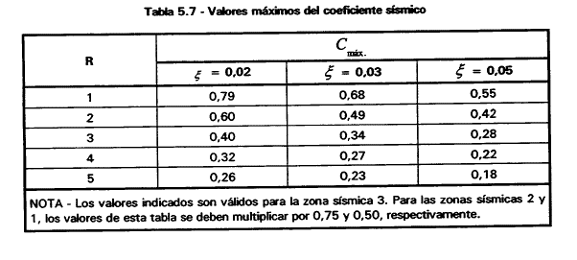

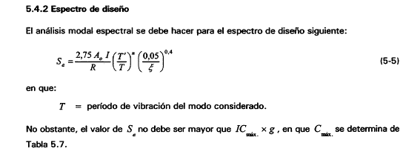

ECuacion importante
 |  |  |  |  |  |  |  |  |  |  | Con esta mierda se hace la funcion 5-5

 |  |  |  |  |  |  |  |  |  |  | T: es el valor que yo le doy, elijo hasta cuanto llega y cuanto es el paso. (x)

 |  |  |  |  |  |  |  |  |  |  | Tipo de suelo da el: T' y n

 |  |  |  |  |  |  |  |  |  |  | Coef. de importancia da: I

 |  |  |  |  |  |  |  |  |  |  | amortiguamiento es la e rara debajo del 0,05

 |  |  |  |  |  |  |  |  |  |  | Sistema resistente da el: R

 |  |  |  |  |  |  |  |  |  |  | Zona sismica da A0

 |  |  |  |  |  |  |  |  |  |  |  | 1 | Se ingresa manualmente
 |  | Espectro de Diseño según Nch2369
 |  |  |  |  |  |  |  |  |  |  |  | 2 | Se ingresa manualmente

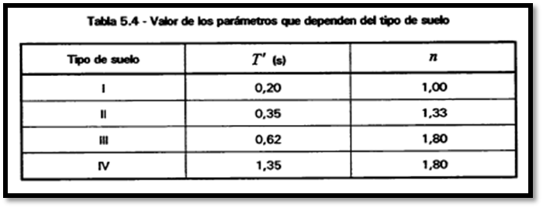
 |  | 1 | Periodo considerado |  | 2 | (?) |  |  |  |  |  | Todo el resto se mete por lista
 |  |  |  |  |  |  |  |  | Breve descripción de la weá
 |  | 2 | Paso del periodo |  | 0.01 | (?) |  |  | también dependerá de boton (?) |  |  | 3 | por lista

 |  |  |  |  |  |  |  |  |  |  |  |  | Tipo de suelo
 |  | 3 | Tipo de suelo |  | I | (?) |  |  |  |  |  |  | I
 |  |  |  |  |  |  |  |  |  |  |  |  | II
 |  |  |  |  |  |  |  |  |  |  |  |  | III
 |  | 4 | Coef. De importancia |  | C1 | (?) |  |  |  |  |  |  | IV
 |  |  |  |  |  |  |  | IMAGEN ARRASTRABLE
 |  |  |  |  |  |  |  | DEPENDERÁ DE BOTÓN (?)
 |  | 5 | Amortiguamiento |  | Marcos de acero | (?)

 |  |  |  |  |  |  |  |  |  |  |  | 4 | Coef de importancia
 |  | 6 | Sistema resistente |  | Obras estructuras | (?)
 |  |  |  |  |  |  |  |  |  |  |  |  | coef. De impo.
 |  |  |  |  |  |  |  |  |  |  |  |  | C1
 |  | 7 | Zona sísmica |  | 1 | (?) |  |  |  |  |  |  | C2
 |  |  |  |  |  |  |  |  |  |  |  |  | C3

 |  |  |  |  |  | EJECUTAR

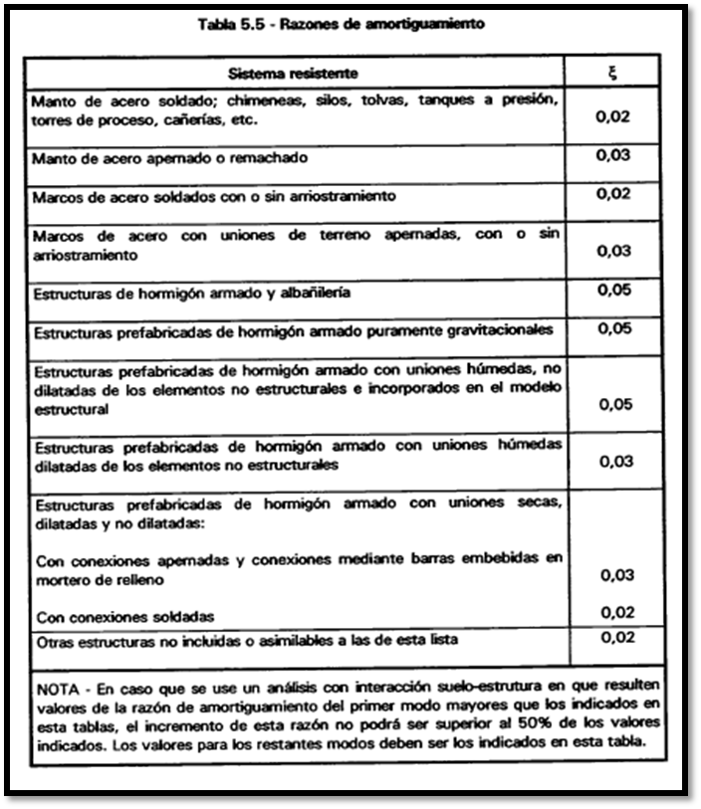
 |  |  |  |  |  |  |  |  |  |  |  | 5 | Amortiguamiento

 |  |  | Al poner ejecutar debe entregar un archivo txt y una imagen del grafico
 |  |  |  |  |  |  |  |  |  |  |  |  | Sistema
 |  |  |  |  |  |  |  |  |  |  |  |  | Manto de acero apernado o remachado
 |  |  | T | Sa/g |  |  |  |  |  |  |  |  | manto apenrado
 |  |  | 0.001 | 0.276 |  |  | VENTANA ADICIONAL |  |  |  |  |  | Marcos de acero | s
 |  |  | 0.01 | 0.276 |  |  |  |  |  |  |  |  | etc.
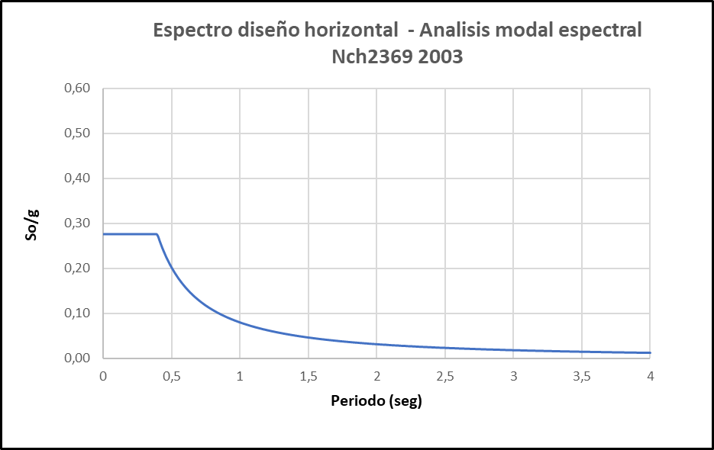
 |  |  | 0.02 | 0.276 |  |  |  |  |  |  |  |  | (tiene que poner todo el texto de la tabla)
 |  |  | 0.03 | 0.276
 |  |  | 0.04 | 0.276
 |  |  | 0.05 | 0.276
 |  |  | 0.06 | 0.276
 |  |  | 0.07 | 0.276 |  | ese So es Sa en verdad
 |  |  | 0.08 | 0.276
 |  |  | 0.09 | 0.276
 |  |  | 0.1 | 0.276
 |  |  | 0.11 | 0.276
 |  |  | 0.12 | 0.276
 |  |  | 0.13 | 0.276

 |  | AHORA, HAY UN PAR DE CONDICIONES PARA Sa/g

 |  | No debe ser mayor a I*Cmax

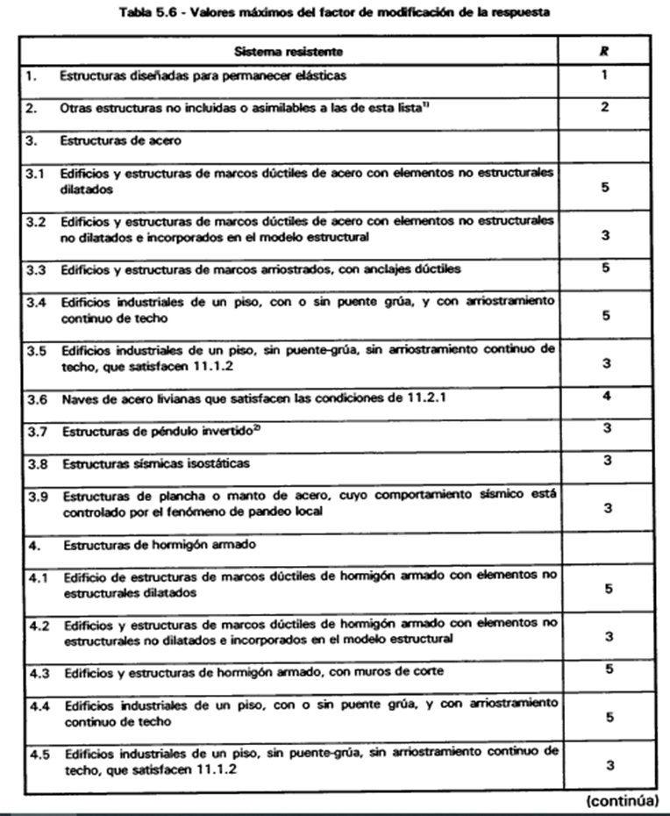
 |  |  |  |  |  |  |  |  |  |  |  | 6 | Sistema resistente
 |  | El I depende de la importancia (punto 4)
 |  |  |  |  |  |  |  |  |  |  |  |  | caca
 |  | El Ao depende de la zona sismica (punto 7) |  |  |  |  |  |  |  |  |  |  | Estructuras diseñadas para permanecer elasticas
 |  |  |  |  |  |  |  |  |  |  |  |  | Obras estructuras
 |  | Cmáx depende de la siguiente tabla |  |  |  |  |  |  |  |  |  |  | Estructuras de acero
 |  |  |  |  |  |  |  |  |  |  |  |  | etc.
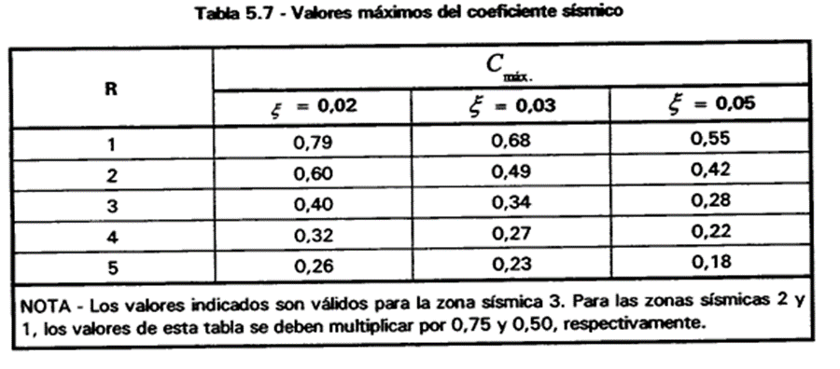
 |  |  |  |  |  |  |  |  |  |  |  |  | (escribir todas las mierdas)

 |  |  |  |  |  | Ojo con la nota

 |  | Por lo tanto Cmax depende de R (punto 6), del amortiguamiento (punto 5) y de la zona sismica (NOTA)

 | EJEMPLO

 | Espectro de Diseño según Nch2369

 | 1 | Periodo considerado |  | 1 | (?)
 |  |  |  |  |  |  |  | Breve descripción de la weá
 | 2 | Paso del periodo |  | 0.1 | (?) |  |  | también dependerá de boton (?)
 |  |  |  |  |  |  |  |  |  |  |  | 7 | Zonas sismicas

 | 3 | Tipo de suelo |  | II | (?) |  |  |  |  |  |  |  | zona
 |  |  |  |  |  |  |  |  |  |  |  |  | 1
 |  |  |  |  |  |  |  |  |  |  |  |  | 2
 | 4 | Coef. De importancia |  | C1 | (?) |  |  |  |  |  |  |  | 3
 |  |  |  |  |  |  | IMAGEN ARRASTRABLE
 |  |  |  |  |  |  | DEPENDERÁ DE BOTÓN (?)
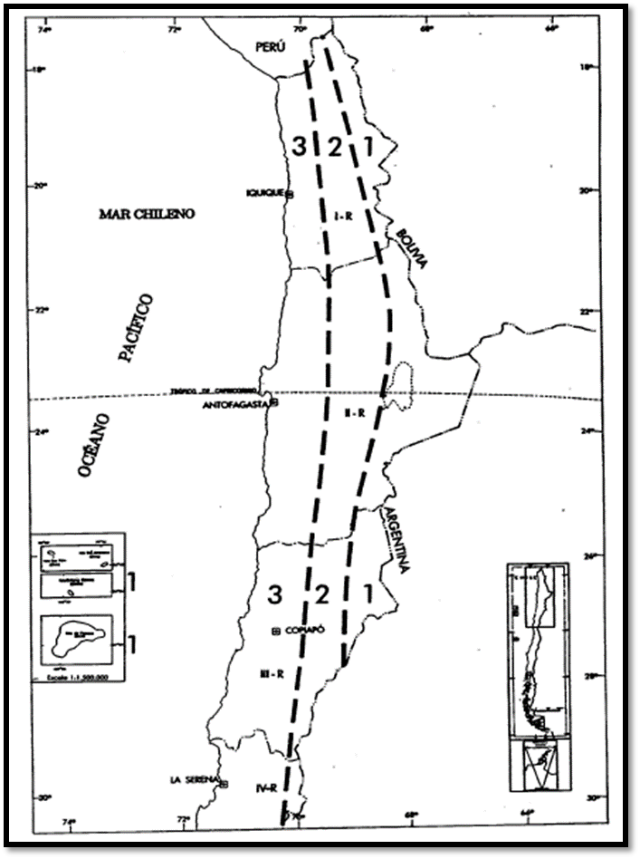
 | 5 | Amortiguamiento |  | Manto de acero apernado o remachado | (?)

 | 6 | Sistema resistente |  | Estructuras diseñadas para permanecer elasticas | (?)

 | 7 | Zona sísmica |  | 2 | (?)

 |  |  |  |  | EJECUTAR

 |  |  |  | *lo verde es un boton que cambia la imagen, las imágenes correspondientes estan en las otras hojas
 |  |  |  | *ejecutar tambien es un boton
 |  |  |  | *l wea de la descripcion, para el final nomas
 |  |  |  | *por mientras el punto 1 y 2 no tendra imagen, ponle cuaquier wea nomas

 | punto 1 y 2 | Mi periodo de analisis sera de 1 segundos, con un paso de 0,1

 |  |  |  | T(seg)
 |  |  |  | 0.001
 |  |  |  | 0.1
 |  |  |  | 0.2
 |  |  |  | 0.3
 |  |  |  | 0.4
 |  |  |  | 0.5
 |  |  |  | 0.6
 |  |  |  | 0.7
 |  |  |  | 0.8
 |  |  |  | 0.9
 |  |  |  | 1

 | punto 3 | Mi tipo de suelo es II, por lo tanto

 |  | T'= | 0.35 | [s]
 |  | n= | 1.33

 | punto 4 | Mi wea tiene importancia C1, por lo tanto

 |  | I= | 1.2

 | punto 5 | en el amortiguamiento tengo "manto de acero apernado o remachado", por lo tanto

 |  | ξ= | 0.03

 | punto 6 | en sistemas resistentes tengo "Estructuras diseñadas para permanecer elasticas", por lo tanto

 |  | R= | 1

 | punto 7 | la zona sismica esta en santiago, (veo el mapa), que es zona 2, por lo tanto

 |  | Ao= | 0.3

 | Ahora usando todas estas mierdas, las agrego a la ecuacion, y mi variable es la tabla T del punto 1 y 2

 |  |  |  |  |  |  | T(seg) | Sa/g |  | OJO, siempre debe partir de 0,001, por que con cero, se va ala mierda la ecuacion
 |  |  |  |  |  |  | 0.001 | 2937.5494992
 |  |  |  |  |  |  | 0.1 | 6.4266580629
 |  |  |  |  |  |  | 0.2 | 2.5563204788
 |  |  |  |  |  |  | 0.3 | 1.4907812596
 |  |  |  |  |  |  | 0.4 | 1.0168231025
 |  |  |  |  |  |  | 0.5 | 0.7557098583
 |  |  |  |  |  |  | 0.6 | 0.59298544064
 |  |  |  |  |  |  | 0.7 | 0.48306414127
 |  |  |  |  |  |  | 0.8 | 0.4044599378
 |  |  |  |  |  |  | 0.9 | 0.3458140673
 |  |  |  |  |  |  | 1 | 0.30059738171

 | Ahora se debe tener en cuenta los limites de Sa/g, con los maximo y minimos
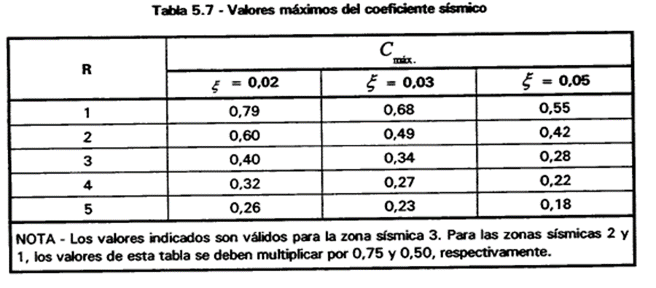

 | Primero el maximo

punto 6 | R= | 1

punto 5 | ξ= | 0.03

 | Viendo la tabla 5.7 tengo que Cmax es

 | Cmax= | 0.68

 | Ahora hay que tener en cuenta la NOTA d ela tabla, como estoy en zona sismica 2 (punto 7), tengo que multiplicar el Cmax por 0,75

 | Cmax= | 0.51

 | Teniendo esa mierda se tendra el valor maximo de Sa/g

 | Valor maximo d ela wea es= I*Cmax

punto 4 | I= | 1.2

 | Limite maximo es |  | 0.612

 | Truncando el 0,612 a Sa/g, la tabla quedaria |  |  |  | T(seg) | Sa/g
 |  |  |  |  | 0.001 | 0.612
 |  |  |  |  | 0.1 | 0.612
 |  |  |  |  | 0.2 | 0.612
 |  |  |  |  | 0.3 | 0.612
 |  |  |  |  | 0.4 | 0.612
 |  |  |  |  | 0.5 | 0.612
 |  |  |  |  | 0.6 | 0.59298544064
 |  |  |  |  | 0.7 | 0.48306414127
 |  |  |  |  | 0.8 | 0.4044599378
 |  |  |  |  | 0.9 | 0.3458140673
 |  |  |  |  | 1 | 0.30059738171

 | Finalemente se grafica esa wea y listo

Tipo de Suelo
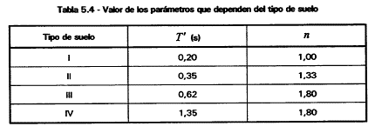

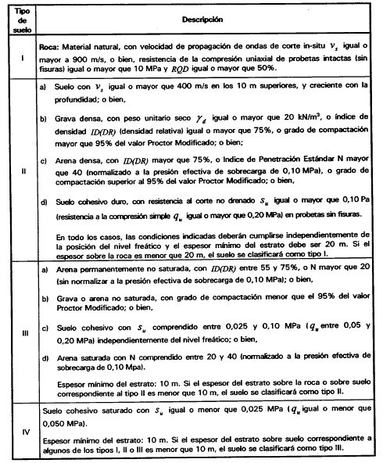

Coef de importancia
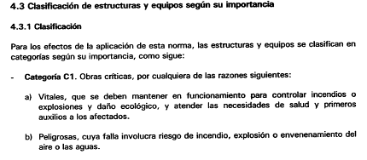

Amortiguamiento
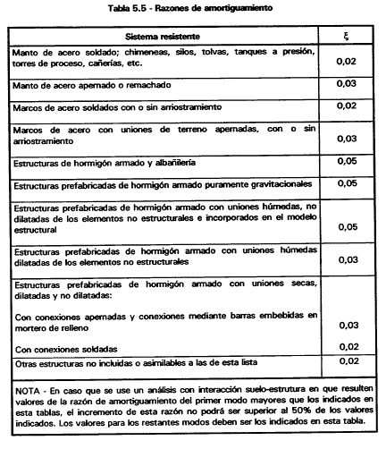

Sistema Resistente


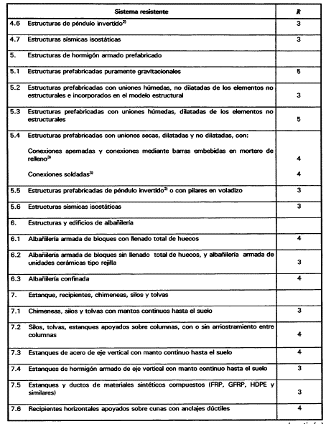

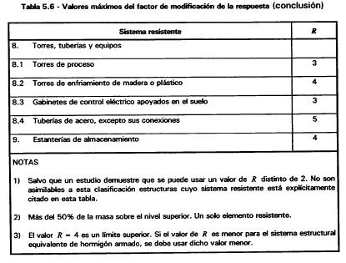

Zona sismica
